Sheet1
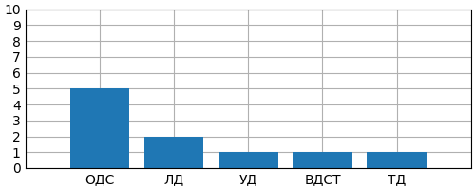
Дата | Время | Результат | Процент людей, не требующимся психологическая помощь | 70
2022-04-30 | 14:45:05 | 5 | Процент людей, требующимся психологическая помощь | 30
2022-04-30 | 14:47:23 | 8
2022-04-30 | 14:53:48 | 44
2022-04-30 | 15:05:06 | 7
2022-04-30 | 15:08:26 | 21
2022-04-30 | 15:09:44 | 17
2022-04-30 | 15:10:31 | 8
2022-04-30 | 15:10:49 | 12
2022-04-30 | 15:17:44 | 8
2022-04-30 | 15:19:03 | 10

Sheet2
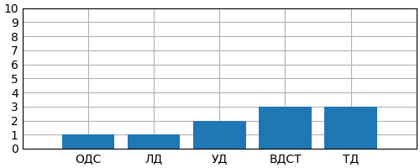
Дата | Время | Результат | Процент людей, не требующимся психологическая помощь | 20
2022-05-29 | 17:34:22 | 26 | Процент людей, требующимся психологическая помощь | 80
2022-05-29 | 17:36:42 | 26
2022-05-29 | 17:36:48 | 28
2022-05-29 | 17:39:15 | 46
2022-05-29 | 17:40:37 | 7
2022-05-29 | 17:46:07 | 16
2022-05-29 | 17:48:25 | 12
2022-05-29 | 17:51:48 | 53
2022-05-29 | 17:52:27 | 31
2022-05-29 | 17:55:00 | 16

